大会申込み
大会申込み、及び参加費振込みについて

１．大会申込み
 | （１）さいたま市ソフトテニス連盟のホームページから各大会指定の申込み用ファイルを
 | ダウンロードしてください。
 | （２）ファイルに必要事項を入力し、メールに添付の上、以下のアドレスに送信してください。
 |  | softtennis_saitama@yahoo.co.jp
 | （３）申込み用ファイルへの入力方法については、「記入要領」シートをご参照ください。
 | （４）原則として各クラブとも１大会につき１ファイルで申込むこととし、送信メールの件名、
 | 及び添付ファイル名は以下のとおりとしてください。
 |  | メール件名 | 「○○クラブ△△大会申込み.xls」
 |  | 添付ファイル名 | 「○○クラブ△△大会申込み」
 | （５）追加申込みの必要が生じた場合は、追加分のみを申込むこととし、送信メールの件名、
 | 及び添付ファイル名は以下のとおりとしてください。
 |  | メール件名 | 「○○クラブ△△大会追加申込み.xls」
 |  | 添付ファイル名 | 「○○クラブ△△大会追加申込み」

２．参加費振込み
 | （１）参加費は、郵便振替で下記の口座に申込み期間内にお振込みください。
 |  | 加入者名 | 荒井 明裕
 |  | 口座番号 | ００２１０－４－１４２５４１
 |  | <注>参加費はいかなる場合でも返金致しかねますので、予めご了承願います。
 | （２）払込取扱票の通信欄には団体名、大会名、申込み数をご記入ください。
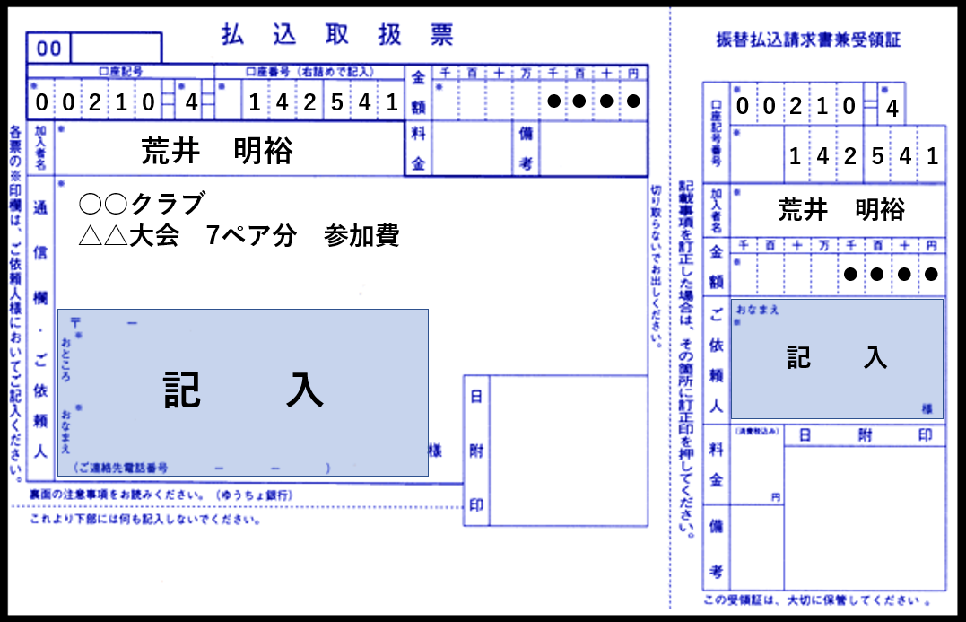

３．メール受信、参加費振込みの確認
 | 大会申込みのメール受信、及び参加費の振込みの確認後、受信・振込み確認のメールを
 | さいたま市ソフトテニス連盟の事務局より送信致します。

記入要領
１．各種別シートへの入力方法

(1) 会員登録番号の列に会員番号を入力してください。
「氏名」、「所属」、「年齢」、「生年月日」、「技術等級」、「審判有効期限」は「data」シートを参照して
自動入力されます。尚、「前回順位」、及び「備考」は必要に応じて直接入力してください。
(2) 申込みクラブ以外の選手のデータは「data」シートに入力するか、各種別のシートに直接入力して
ください。
(3) 順位欄は強い順に入力してください。

平成２７年度 さいたま市レディース研修大会 申込書

種別 | 一般男子 |  | クラブ名 | 0 |  | 連絡責任者 |  | 0
 |  |  | 代表者 | 0 |  | 電話番号 |  | 0
順位 | 会員登録 番号 | 氏 名 | 所 属 | 年齢 | 生年月日 | 前回 順位 | 技術 等級 | 審判 有効期限 | 備考

この欄に会員登録番号を入力してください。
1 | 11782209 | #N/A | #N/A | #N/A | #N/A |  | #N/A | #N/A
 | 11317098 | #N/A | #N/A | #N/A | #N/A |  | #N/A | #N/A
2

２．「data」シートへの入力方法

(1) 公益財団 日本ソフトテニス連盟のホームページから、所属クラブ会員のＣＳVファイルをダウンロード
してください。
(2) ダウンロードした「member」ファイルを、「ｄａｔａ」シートのC列以降に貼り付けてください。
(3) 他クラブの会員データは直接入力してください。

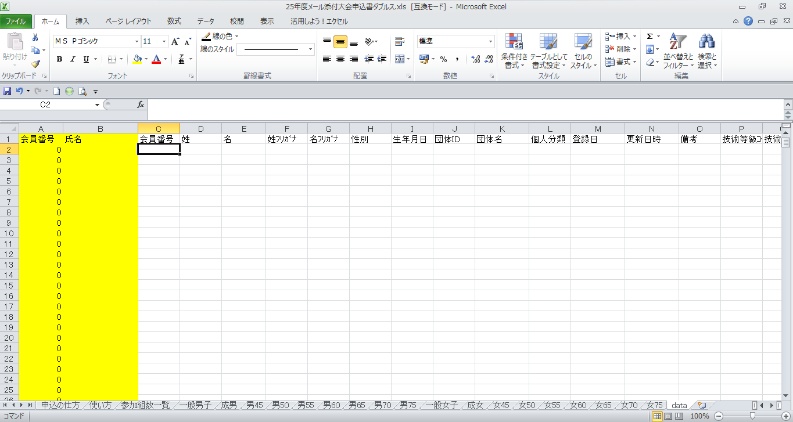

C列以降に貼り付けて下さい。
A・B（黄色のセル）の列は数式が
入っていますので書き換えないで
ください。

３．「参加組数一覧」シートへの入力方法

(1) 大会名、クラブ名、代表者、連絡責任者、電話番号を必ず入力してください（大会名、クラブ名、代表者、
連絡責任者は他のシートに反映します）。
(2) 種別毎にペア数を入力し集計してください。
(3) 会員登録済みペア数（申込時）を左の行へ、未登録者を含むペア数を右行へ入力してください。
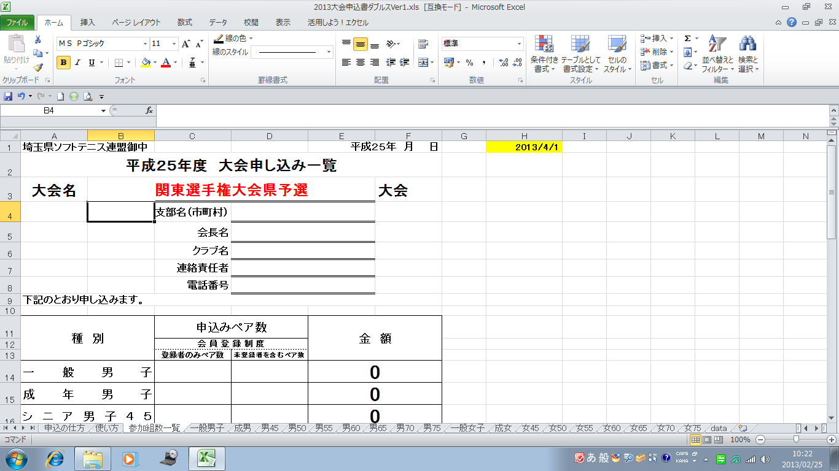

このセルは、本年度の
年齢を計算する式が
参照していますので、
書き換えないでください。

赤文字の箇所と申込み
ペア数を入力してください。

